Feuil2
Tir d'Amitié 2017 à Plagne
6 et 13 septembre 2017

1er rang | Plagne | 133,000
 | Christophe Sartori | 140
 | Patrick Gobet | 140
 | Jean-Robert Gerber | 138
 | Isabelle Gobet | 137
 | Quentin Gobet | 137
 | Valentin Villoz | 132
 | Bernard Mérillat | 125
 | Franco Villoz | 125
 | Roland Voiblet | 123 | 1197
 | Ilaria Sartori | 118
 | Marylou Grosjean Krumm | 115
 | Ervin Voiblet | 111
 | Michel Greder | 107

2ème rang | Tramelan | 127,571
 | Mickael Bögli | 133
 | Rudolf Brügger | 129
 | Rodolphe Fankhauser | 127
 | Jean Bögli | 127
 | Gérard Rais | 127
 | Bradley Mathez | 127
 | Cyril Bögli | 123 | 893
 | Daniel Monbaron | 121

3ème rang | Reconvilier | 118,114
 | Jonathan Aufranc | 136
 | Pablo Rezzonico | 129
 | Rodolphe Schaer | 121
 | Jean-Louis Evalet | 117
 | Damien Rezzonico | 116
 | Christophe Mozczanski | 111
 | Mike Rezzonico | 101 | 831

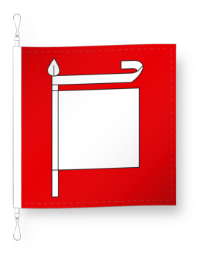
 | Corgémont
 | Rodolphe Liechti | 137
 | Charles Liechti | 123
 | Henri Allemand | 121
 | Hermann Liechti | 118
 | Kenny Harnisch | 112
 | Jean-Pierre Finazzi | 102

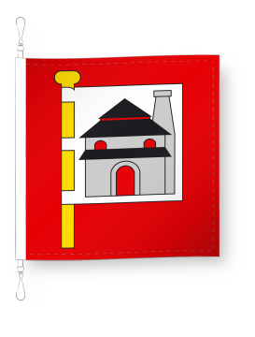
 | Péry
 | Heinz Gaümann | 139
 | Willy Grossenbacher | 137
 | Luca de Menech | 121
 | Charles Hubik | 115
 | Suzanne Grossenbacher | 103
 | Christian Leisi | 83

